VL
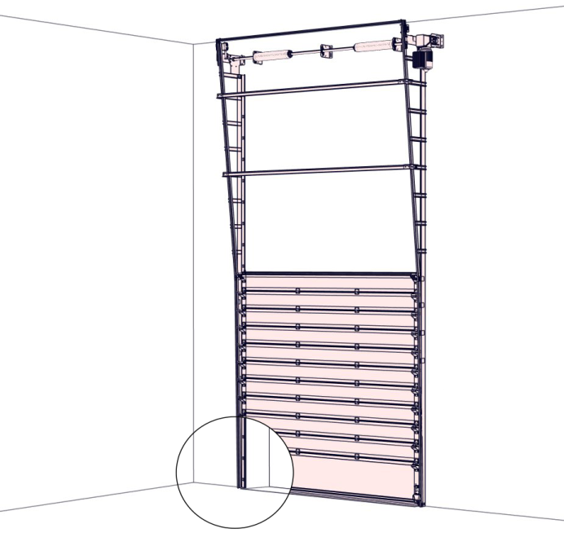
Vertikaler Beschlag (VL) |  |  |  |  |  |  |  |  |  |  |  |  |  |  |  |  |  |  |  |  |  |  |  |  |  | Zvol jazyk:
 |  |  |  |  |  |  |  |  |  |  |  |  |  |  |  |  |  |  |  |  |  |  |  |  | DE | Select a language:
 |  |  |  |  |  |  |  |  | lichte Breite |  |  |  |  | mm |  |  |  | Bodenneigung |  |  |  |  |  |  |  | Wählen Sie eine Sprache:
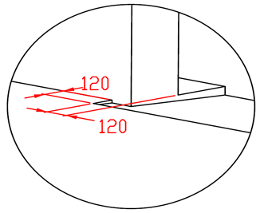
B
max. W x H 5000x5000 |  |  |  |  |  |  |  |  |  |  |  |  |  |  |  |  |  |  |  |  |  |  |  |  |  | Wybierz język:
 |  |  |  |  |  |  |  |  | lichte Höhe |  |  |  |  | mm |  |  |  |  |  |  |  |  |  |  |  | Sélectionner une langue:
 |  |  |  |  |  |  |  |  |  |  |  |  |  |  |  |  |  |  |  |  |  |  |  |  |  | Selecteer een taal:
 |  |  |  |  |  |  |  |  | Antriebesposition |  |  |  |  |  |  |  |  |  |  |  |  |  |  |  |  | Valige keel:
 |  |  |  |  |  |  |  |  |  |  |  |  |  |  |  |  |  |  |  |  |  |  |  |  |  | Valitse kieli:
 |  |  | 600 |  |  |  |  |  |  |  |  |  |  |  |  |  |  |  |  |  |  |  |  |  |  | Выберите язык:
 |  |  |  |  |  |  |  |  |  |  |  |  |  |  |  |  |  |  |  |  |  |  |  |  |  | Välj ett språk:
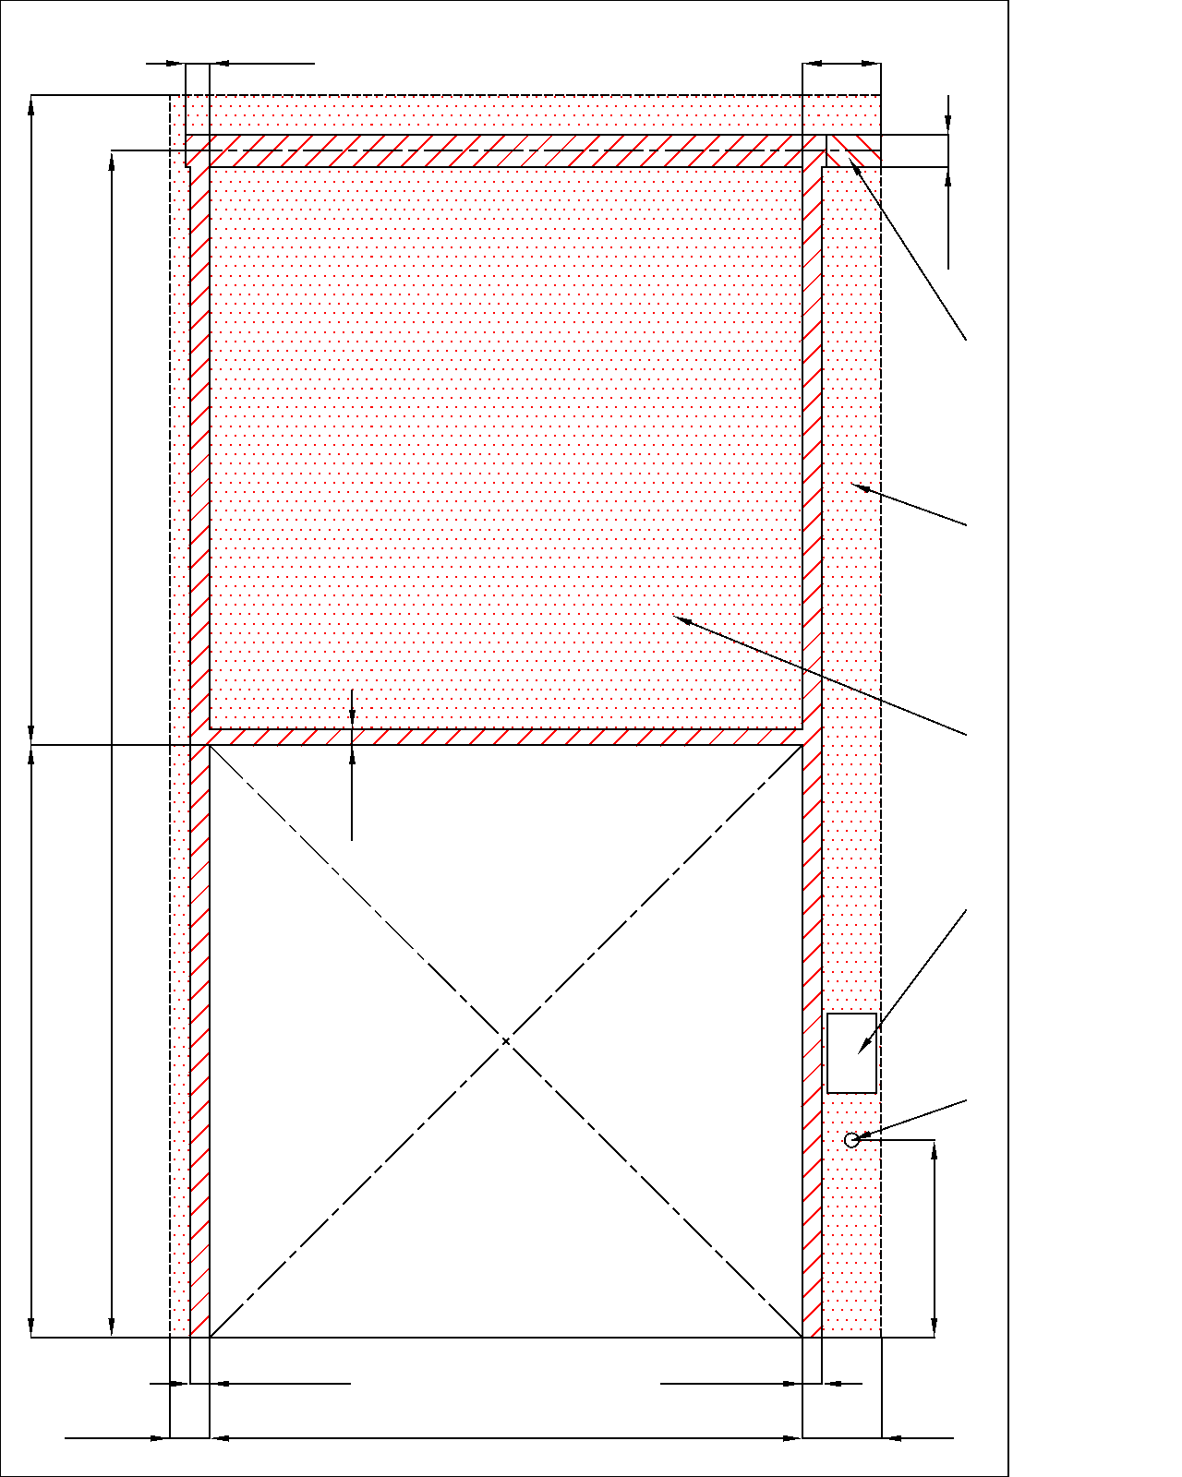
 |  |  |  |  |  |  |  |  | 120 |  |  |  | 450

B

 |  |  |  |  |  |  |  |  |  |  |  |  |  |  | 160

 |  |  |  |  |  |  |  |  |  |  |  |  |  |  |  | Montagefläche für den Motor (wahlweise L oder R)
 |  |  |  | A | F |  | F

 |  |  |  |  |  |  |  |  |  |  |  |  |  |  |  | benötigter Freiraum bei Elektro-Bedienung (wahlweise L oder R) |  |  |  |  |  |  | Montage auf Mauerwerk und Ziegel

 |  |  |  |  |  |  |  |  |  |  |  |  |  |  |  | benötigter Freiraum |  |  |  |  |  |  | Montage auf Porenbeton oder Gasbeton
 |  |  |  |  |  |  |  |  | 80
 |  |  |  |  |  |  |  |  |  |  |  |  |  |  |  | Montagefläche für Antriebsteuerung. Siehe Produktdokumentation für Abmessungen

 |  |  |  |  | H |  | H | (S)
 |  |  |  |  |  |  |  |  |  |  |  |  |  |  |  | Unterkante 1500mm vom Boden |  |  |  |  |  |  | Montage auf Iso-trapezblechfassade

 |  |  |  |  |  |  |  |  |  |  |  |  |  |  |  | Industrielle Steckdose CEE 16A, 5P, 400 V, Sicherung 16A mit Schutzschalter, Stromschutz I=30 mA.

 |  |  |  |  |  |  |  |  |  |  |  |  |  | 1000 |  |  |  |  | 250

 |  |  |  |  |  |  |  |  |  |  |  |  |  |  |  |  |  |  |  |  | L+W+R
 |  |  |  |  |  |  |  |  | 100 |  |  | 100
 |  | 250 |  |  |  |  |  | L = 200 |  |  | W |  |  | R = 400
 |  |  |  |  |  |  |  |  |  |  |  |  |  |  |  |  |  |  | Angebot/Bestellung:

 |  |  |  |  |  |  |  |  |  |  |  |  |  |  |  |  |  |  |  | Position:
 |  |  |  |  |  |  |  |  |  | Innenansicht

Achtung: |  |  |  |  |  |  |  |  |  |  |  |  |  |  |  |  |  |  |  |  |  | Änderungsdatum
Fläche, an die montiert wird, muss gerade und fest sein und alle Montageflächen müssen in einer Ebene sein. |  |  |  |  |  |  |  |  |  |  |  |  |  |  | ! |  |  |  |  |  |  |  |  | Format:
 |  |  |  |  |  |  |  |  |  |  |  |  |  |  |  |  | Vorbereitungen und Arbeiten die vom Auftraggeber zu erbringen sind, außer bei schriftlicher Vereinbarung im Voraus. |  |  |  |  | 2024-05-23 |  | A3
Im Übrigen müssen die lichten Masse eben und rechtwinklig sein.
 |  |  |  |  |  |  |  |  | benötigter Freiraum |  |  |  |  |  |  |  | Ein stählerner Montagerahmen zur Befestigung der vertikalen Laufschienen und des Federpakets bei nicht tragfähigen Flächen wie z.b. Porenbeton, Gasbeton, Isolationspanelen u.s.w.. |  |  |  |  | Version:
 |  |  |  |  |  |  |  |  |  |  |  |  |  |  |  |  |  |  |  |  |  | 2421
Masse in mm
W | lichte Breite |  |  |  |  |  |  |  |  |  |  |  |  |  |  |  | Benötigte Montageflächen und Freiräume gemäß Zeichnung.
H | lichte Höhe |  |  |  |  |  |  |  | benötigter Montageflächen
F | Freiraum über Sturz |  |  |  |  | H+300 |  | 300 |  |  |  |  |  |  |  |  | Elektrisch (bei elektrisch bedienten Toren):
A | Mitte Achse zum Sturz |  |  |  |  | H+10 |  | 10
L | Freiraum links |  |  |  |  |  |  | 200 |  |  |  |  |  |  |  |  | Industrielle Steckdose CEE 20A, 5P, 400 V, Sicherung 20A mit Schutzschalter, Stromschutz I=30 mA.
R | Freiraum rechts |  |  |  |  |  |  | 400 | Montagefläche für den Motor (wahlweise L oder R)
S | Wellenachse über dem Boden |  |  |  |  | (H+A)
L/R | Antriebesposition |  |  |  |  | min. 400

VL_SW-R
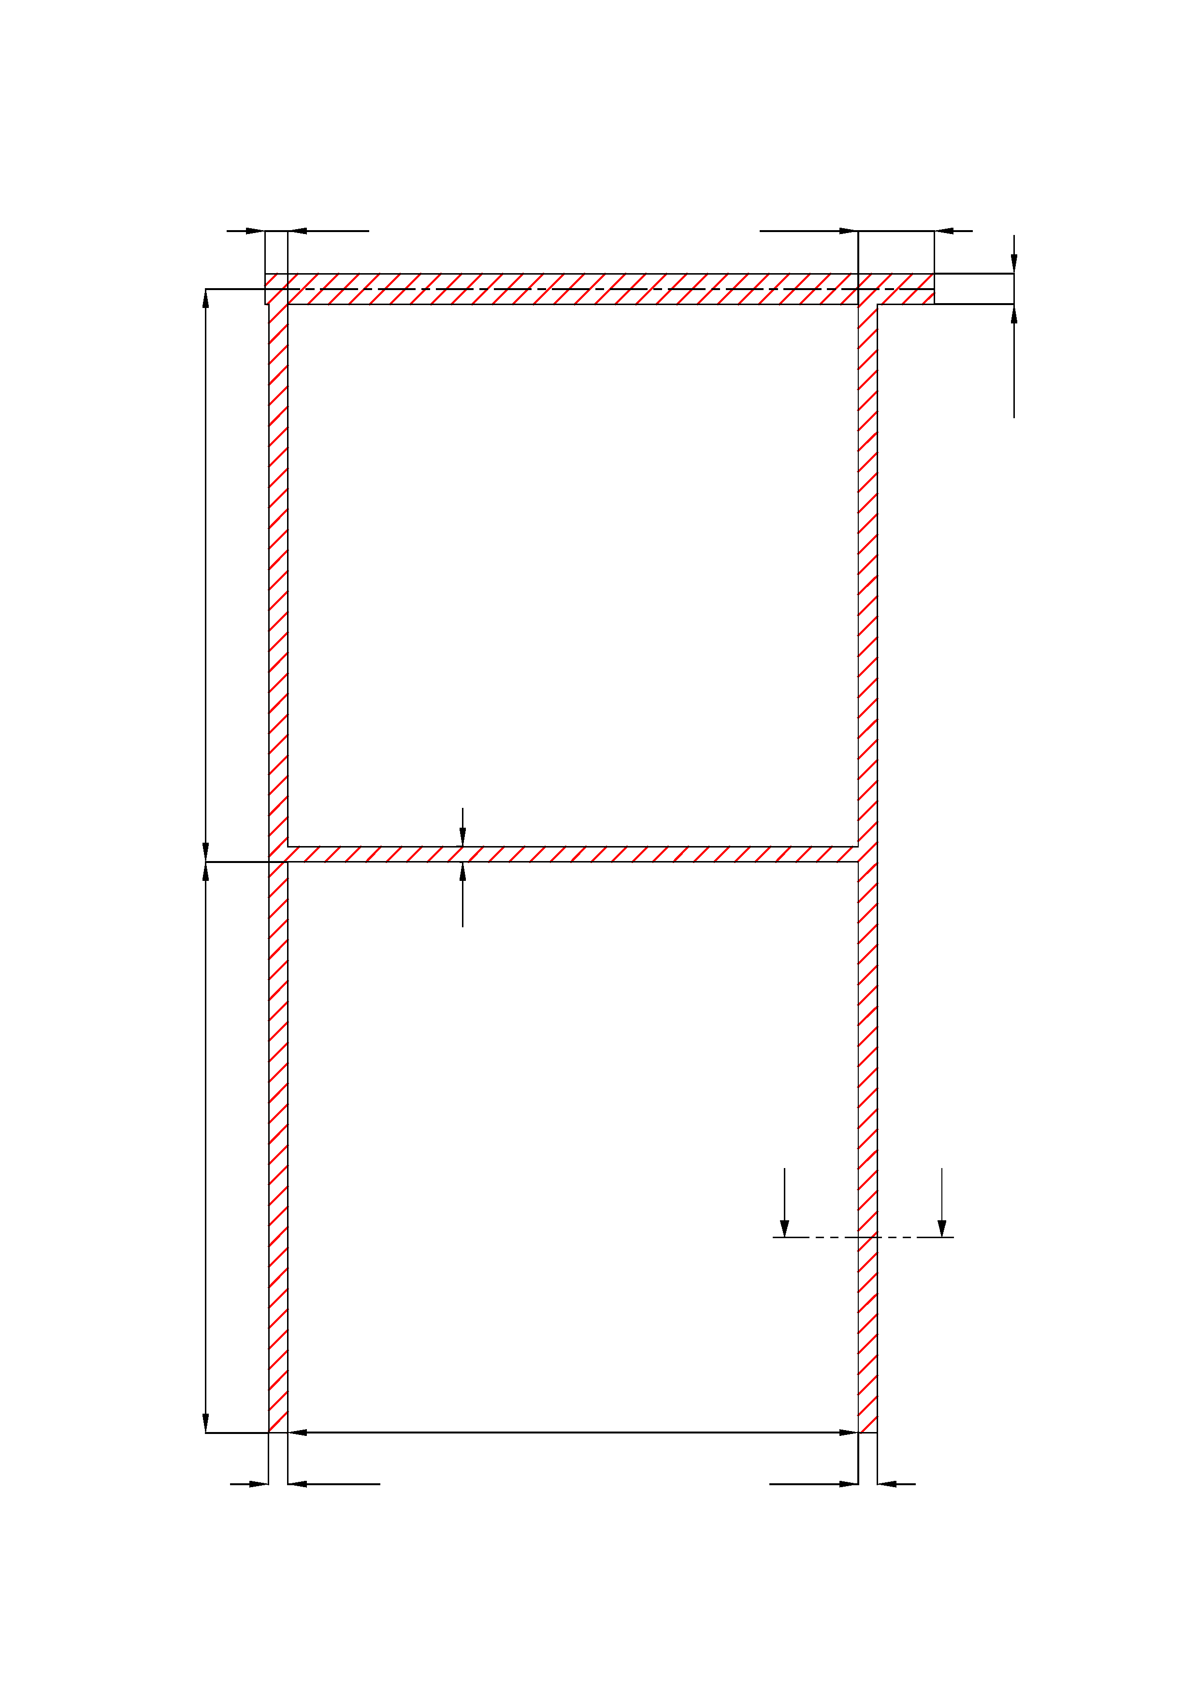
 | 120 |  |  |  |  |  | 450

 |  |  |  |  |  |  |  |  | 0

A

 |  |  | 80

H

 |  |  |  |  |  | A |  | A

 |  |  |  | W
 |  | 100 |  |  |  | 100

 |  |  |  | A - A

 | min. 4mm

 |  | Vertikaler Beschlag (VL)

 |  | Antriebesposition |  |  | Auf der rechten Seiten

 |  | aufgestellt:

 |  | bereinigt:

 |  | Änderungsdatum

